PL
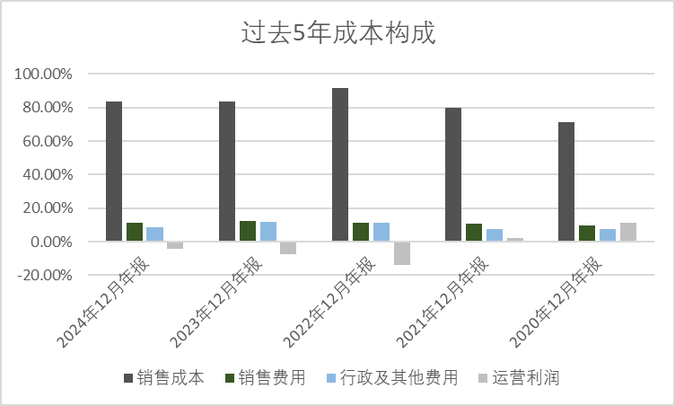
in 1,000s | 2024-12-31 | 2023-12-31 | 2022-12-31 | 2021-12-31 | 2020-12-31 | 2019-12-31 | 2018-12-31 | 2017-12-31 | 2016-12-31 | 2015-12-31 | 2014-12-31
人民币，1000元 | 2024年12月年报 | 2023年12月年报 | 2022年12月年报 | 2021年12月年报 | 2020年12月年报 | 2019年12月年报 | 2018年12月年报 | 2017年12月年报 | 2016年12月年报 | 2015年12月年报 | 2014年12月年报
损益表
收入 | 230,959 | 166,917 | 212,519 | 294,917 | 260,735 | 223,831 | 192,977 | 176,810 | 172,347 | 168,802 | 174,809
销售成本 | (193,708) | (139,882) | (194,948) | (235,060) | (185,824) | (171,437) | (144,139) | (135,790) | (133,426) | (136,775) | (144,476)
毛利 | 37,251 | 27,035 | 17,571 | 59,857 | 74,911 | 52,394 | 48,838 | 41,020 | 38,921 | 32,027 | 30,333
运营费用 | (46,689) | (39,767) | (47,626) | (53,243) | (45,517) | (28,010) | (23,283) | (25,698) | (21,537) | (22,026) | (23,196)
其中：销售费用 | (26,296) | (20,174) | (23,461) | (31,653) | (25,487) | (13,385) | (8,347) | (10,596) | (9,269) | (9,599) | (9,485)
其中：行政及其他开支 | (20,393) | (19,593) | (24,165) | (21,590) | (20,030) | (14,625) | (14,936) | (15,102) | (12,268) | (12,427) | (13,711)
研发费用 | 0 | 0 | 0 | 0 | 0 | 0 | 0 | 0 | 0 | 0 | 0
运营利润 | (9,438) | (12,732) | (30,055) | 6,614 | 29,394 | 24,384 | 25,555 | 15,322 | 17,384 | 10,001 | 7,137
投资收益 | 0 | 0 | 0 | 0 | 0 | 0 | 0 | 0 | 0 | 0 | 0
其中：合营公司业绩 | 0 | 0 | 0 | 0 | 0 | 0 | 0 | 0 | 0 | 0 | 0
其中：金融资产收益 | 0 | 0 | 0 | 0 | 0 | 0 | 0 | 0 | 0 | 0 | 0
其中：投资性房地产收益 | 0 | 0 | 0 | 0 | 0 | 0 | 0 | 0 | 0 | 0 | 0
其他收入 | 2,586 | 5,468 | 8,813 | 2,210 | 1,189 | 1,205 | 1,443 | (1,350) | (2,701) | 1,259 | 2,522
减值亏损 | (8,834) | (10,129) | (12,919) | (4,042) | 165 | 139 | (2,149) | 0 | 0 | 0 | 0
净融资成本 | (753) | (1,015) | (1,607) | (1,947) | (2,191) | (1,650) | 0 | 0 | 0 | (724) | (1,479)
其中：融资成本 | (753) | (1,015) | (1,607) | (1,947) | (2,191) | (1,650) | 0 | 0 | 0 | (724) | (1,479)
其中：融资收入 | 0 | 0 | 0 | 0 | 0 | 0 | 0 | 0 | 0 | 0 | 0
税前利润 | (16,439) | (18,408) | (35,768) | 2,835 | 28,557 | 24,078 | 24,849 | 13,972 | 14,683 | 10,536 | 8,180
所得税开支 | 0 | (218) | 917 | (4,968) | (4,997) | (5,196) | (3,577) | (4,423) | (5,258) | (3,174) | (2,411)
税后利润 | (16,439) | (18,626) | (34,851) | (2,133) | 23,560 | 18,882 | 21,272 | 9,549 | 9,425 | 7,362 | 5,769
少数股东权益 | 0 | 0 | 0 | 0 | 0 | 0 | 0 | 0 | 0 | 0 | 0
归母税后利润 | (16,439) | (18,626) | (34,851) | (2,133) | 23,560 | 18,882 | 21,272 | 9,549 | 9,425 | 7,362 | 5,769

收入YoY %
收入 | 38.37% | -21.46% | -27.94% | 13.11% | 16.49% | 15.99% | 9.14% | 2.59% | 2.10% | -3.44%
毛利 | 37.79% | 53.86% | -70.65% | -20.10% | 42.98% | 7.28% | 19.06% | 5.39% | 21.53% | 5.58%
运营费用 | 17.41% | -16.50% | -10.55% | 16.97% | 62.50% | 20.30% | -9.40% | 19.32% | -2.22% | -5.04%
运营利润 | -25.87% | -57.64% | -554.41% | -77.50% | 20.55% | -4.58% | 66.79% | -11.86% | 73.82% | 40.13%
税后利润 | -11.74% | -46.56% | 1533.90% | -109.05% | 24.77% | -11.24% | 122.77% | 1.32% | 28.02% | 27.61%

收入%
销售成本 | 83.87% | 83.80% | 91.73% | 79.70% | 71.27% | 76.59% | 74.69% | 76.80% | 77.42% | 81.03% | 82.65%
毛利 | 16.13% | 16.20% | 8.27% | 20.30% | 28.73% | 23.41% | 25.31% | 23.20% | 22.58% | 18.97% | 17.35%
运营费用 | 20.22% | 23.82% | 22.41% | 18.05% | 17.46% | 12.51% | 12.07% | 14.53% | 12.50% | 13.05% | 13.27%
其中：销售费用 | 11.39% | 12.09% | 11.04% | 10.73% | 9.78% | 5.98% | 4.33% | 5.99% | 5.38% | 5.69% | 5.43%
其中：行政及其他费用 | 8.83% | 11.74% | 11.37% | 7.32% | 7.68% | 6.53% | 7.74% | 8.54% | 7.12% | 7.36% | 7.84%
研发费用 | 0.00% | 0.00% | 0.00% | 0.00% | 0.00% | 0.00% | 0.00% | 0.00% | 0.00% | 0.00% | 0.00%
运营利润 | -4.09% | -7.63% | -14.14% | 2.24% | 11.27% | 10.89% | 13.24% | 8.67% | 10.09% | 5.92% | 4.08%
投资收益 | 0.00% | 0.00% | 0.00% | 0.00% | 0.00% | 0.00% | 0.00% | 0.00% | 0.00% | 0.00% | 0.00%
其他收入 | 1.12% | 3.28% | 4.15% | 0.75% | 0.46% | 0.54% | 0.75% | 0.76% | 1.57% | 0.75% | 1.44%
减值亏损 | 3.82% | 6.07% | 6.08% | 1.37% | 0.06% | 0.06% | 1.11% | 0.00% | 0.00% | 0.00% | 0.00%
净融资成本 | 0.33% | 0.61% | 0.76% | 0.66% | 0.84% | 0.74% | 0.00% | 0.00% | 0.00% | 0.43% | 0.85%
税前利润 | -7.12% | -11.03% | -16.83% | 0.96% | 10.95% | 10.76% | 12.88% | 7.90% | 8.52% | 6.24% | 4.68%
所得税开支 | 0.00% | 0.13% | 0.43% | 1.68% | 1.92% | 2.32% | 1.85% | 2.50% | 3.05% | 1.88% | 1.38%
税后利润 | -7.12% | -11.16% | -16.40% | -0.72% | 9.04% | 8.44% | 11.02% | 5.40% | 5.47% | 4.36% | 3.30%
少数股东权益 | 0.00% | 0.00% | 0.00% | 0.00% | 0.00% | 0.00% | 0.00% | 0.00% | 0.00% | 0.00% | 0.00%
归母税后利润 | -7.12% | -11.16% | -16.40% | -0.72% | 9.04% | 8.44% | 11.02% | 5.40% | 5.47% | 4.36% | 3.30%

收入构成
收入 | 230,959 | 166,917 | 212,519 | 294,917 | 260,735 | 223,831 | 192,977 | 176,810 | 172,347 | 168,802 | 174,809
充氣產品業務 | 174,710 | 151,177 | 212,519 | 294,917 | 260,735 | 223,831 | 192,977 | 176,810 | 172,347 | 168,802 | 174,809
牙醫診所業務 | 22,531 | 15,740 | 0 | 0 | 0 | 0 | 0 | 0 | 0 | 0 | 0
銷售紗線及聚酯 | 33,718 | 0 | 0 | 0 | 0 | 0 | 0 | 0 | 0 | 0 | 0

收入%
充氣產品業務 | 75.6% | 90.6% | 100.0% | 100.0% | 100.0% | 100.0% | 100.0% | 100.0% | 100.0% | 100.0% | 100.0%
牙醫診所業務 | 9.8% | 9.4% | 0.0% | 0.0% | 0.0% | 0.0% | 0.0% | 0.0% | 0.0% | 0.0% | 0.0%
紗線及聚酯業務 | 14.6% | 0.0% | 0.0% | 0.0% | 0.0% | 0.0% | 0.0% | 0.0% | 0.0% | 0.0% | 0.0%

